상품제안서
라이트핏 골드링버튼 거꾸로3단 원터치 암막양우산 | 상품코드: S41235

 |  |  |  |  |  |  | 02-713-8555 | www.synergygift.co.kr
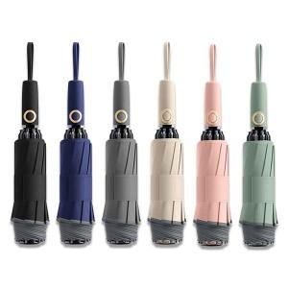

【상세/제작정보】 | *50개이상 구매시 손잡이 레이저1도인쇄 무료

【인쇄/포장옵션】 | 실크, 레이저, 원단실크1도 / 포장지포장

【공급단가】 | 수량 | 50~ | 100~ | 500~ | 1,000~ | 3,000~
*VAT별도 | 단가 | 18,200원 | 17,220원 | 16,380원 | 15,960원 | 15,680원

【상품 URL】 | https://www.synergygift.co.kr:443/src/goods_detail.php?gdno=41235

